Sheet1
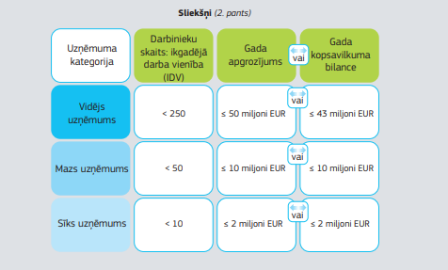
Atbalsta intensitāte no projekta kopējās attiecināmo izmaksu summas (reģioni atbilstoši statistisko NUTS 3 reģionu klasifikatoram) |  |  | Uzņēmuma statusa noteikšana, pamatojoties uz Regulas Nr.651/2014* I pielikumu “MVU definīcijas”
24.05.2016. Noteikumu Nr.320 35.punkts
NUTS 3 reģionu klasifikators
Atbalsta intensitāte, % | Kurzemes, Zemgales, Vidzemes, Latgales reģioni | Pierīgas reģions
Sīkie (mikro) vai mazie uzņēmumi*
50 | Ieguldījumi energoefektīvās ēkās
40 |  | Ieguldījumi energoefektīvās ēkās
40 | Ieguldījumi citās investīcijās
35 | Specializētās meža tehnikas iegāde
25 | Cita mobilā tehnika
Vidējie komersanti*
50 | Ieguldījumi energoefektīvās ēkās
40 |  | Ieguldījumi energoefektīvās ēkās
40 | Ieguldījumi citās investīcijās
35 | Specializētās meža tehnikas iegāde
25 | Cita mobilā tehnika
Lielie komersanti*
40 | Ieguldījumi citās investīcijās, t.sk. energoefektīvās ēkās |  | *Komisijas 2014.gada 17.jūnija regula Nr.651/2014, ar ko noteiktas atbalsta kategorijas atzīst par saderīgām ar iekšējo tirgu, piemērojot Līguma 107. un 108. pantu
35 | Specializētās meža tehnikas iegāde
30 |  | Specializētās meža tehnikas iegāde
30 |  | Ieguldījumi citās investīcijās, t.sk. energoefektīvās ēkās
25 | Cita mobilā tehnika

*Atbalsta pasākumā lauksaimnieki var būt, kā mikrouzņemumi, mazie uzņēmumi, vidējie uzņēmumi vai lielie uzņēmumi, toties pārējie saimnieciskās darbības veicēji atbalsta pasākumam kvalificējas tikai atbilstot mikrouzņēmumu, mazo un vidējo uzņēmumu kategorijai.

